상품제안서
카카오프렌즈 죠르디 시카 데일리 선크림 50ml | 상품코드: F22068

 |  |  |  |  |  |  | 02-412-0044 | www.easy1.co.kr
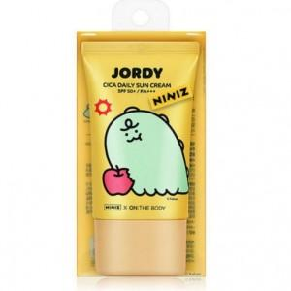

【상세/제작정보】 | SPF 50+ / PA+++

【인쇄/포장옵션】 | 스티커 / 포장지포장

【공급단가】 | 수량 | 100~ | 300~ | 500~ | 1,000~ | 3,000~
*VAT별도 | 단가 | 6,100원 | 5,900원 | 5,760원 | 5,610원 | 5,520원

【상품 URL】 | http://www.easy1.co.kr/src/goods_detail.php?gdno=22068

